Anexo E, Hoja1
Formato para la sistematización de los diálogos ciudadanos y la Audiencia Pública de Rendición de cuentas
Nombre del espacio: UMV AL BARRIO -Ciclo de empoderamiento ciudadano sesión 1 | Entidad: Unidad Administrtiva Especial de Rehabilitación y Mantenimiento Vial | Fecha: 29 de abril del 2026 | Lugar/medio(plataforma): Salón Comunal Bosque de San Carlos
Hora de inicio: 5:00 PM | Hora de finalización: 7:00 PM | Número de asistentes: 18 Ciudadanas y ciudadanos
1. Temas presentados por el Directivo de la entidad durante la jornada
1.La sesión "UMV al Barrio – Ciclo de Empoderamiento Ciudadano" se realizó el miércoles 29 de abril de 2026 en el Salón Comunal Bosque de San Carlos. Se llevó a cabo una convocatoria previa dirigida a presidentes de juntas de acción comunal y ciudadanía en general, con el objetivo principal de fortalecer la participación ciudadana. El evento inició con la presentación de los funcionarios de la Unidad de Mantenimiento Vial (UMV), quienes saludaron a los asistentes y escucharon sus expectativas. Luego, se expuso la misión, visión y funciones de la UMV, proporcionando un contexto sobre su labor en la ciudad. | 2. Se presentó el marco de la Estrategia de Participación Ciudadana, Componente 3: "UAERMV al Barrio y Fortalecimiento de la Participación Ciudadana". Esta iniciativa busca incrementar la participación e incidencia de la ciudadanía en la gestión de la entidad, con un enfoque de género, diferencial y territorial. Como parte de la jornada, se realizó una actividad interactiva utilizando la metodología de Laboratorio de Participación Ciudadana, en la cual los asistentes trabajaron en la solución de un caso hipotético sobre el deterioro de una vía principal en la localidad de Rafael Uribe Uribe. | 3. Durante la actividad interactiva, los participantes asumieron roles de diversas entidades del Distrito, como la UMV, la Secretaría de Movilidad, el IDU, Alcaldía local y la Empresa de Acueducto y Alcantarillado. Cada grupo propuso soluciones al problema planteado. Posteriormente, los representantes de la UMV presentaron una solución técnica más estructurada, basada en su experiencia y competencia. | 4. Se abrió un espacio de intervención ciudadana para que los asistentes expresaran problemáticas específicas de la localidad de Rafael Uribe Uribe en relación con la malla vial. Se recibieron PQRSD (Peticiones, Quejas, Reclamos, Sugerencias y Denuncias) y se garantizó una respuesta técnica posterior a cada caso. También se informó sobre los canales de comunicación de la UMV para facilitar el proceso de gestión de solicitudes. Para finalizar, se agradeció la asistencia y participación activa de la ciudadanía, y se ofreció un refrigerio a los asistentes.
2. Inquietudes, observaciones o propuestas de la ciudadania |  | 3. Respuesta a las inquietudes presentadas | 4. Compromisos asumidos
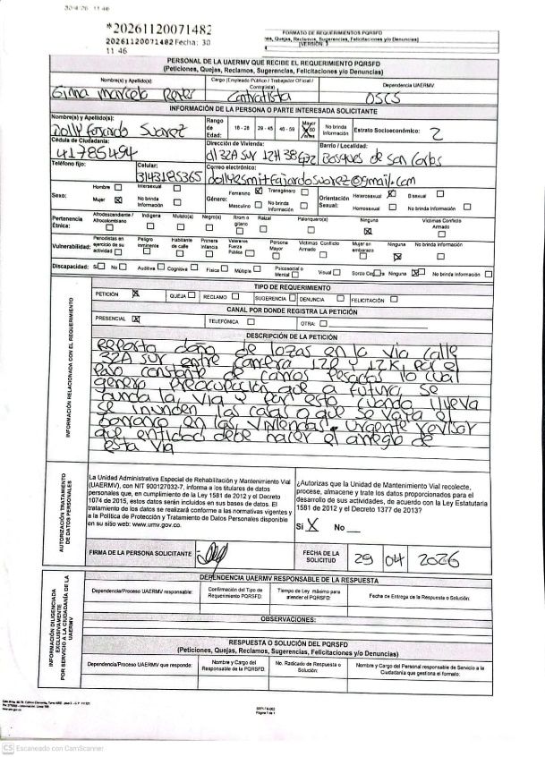 |  | Dado que el espacio de participación ciudadana se llevó a cabo el 29 de abril de 2026, aún no ha transcurrido el plazo legal estipulado para la respuesta de las Peticiones, Quejas, Reclamos y/o Felicitaciones (PQSDF). En consecuencia, el trámite se encuentra dentro de los términos normativos vigentes, por lo que se deja acotada esta anotación mientras se procede con la emisión de las respuestas correspondientes a las personas que presentaron sus solicitudes. Radicado 20261120071482
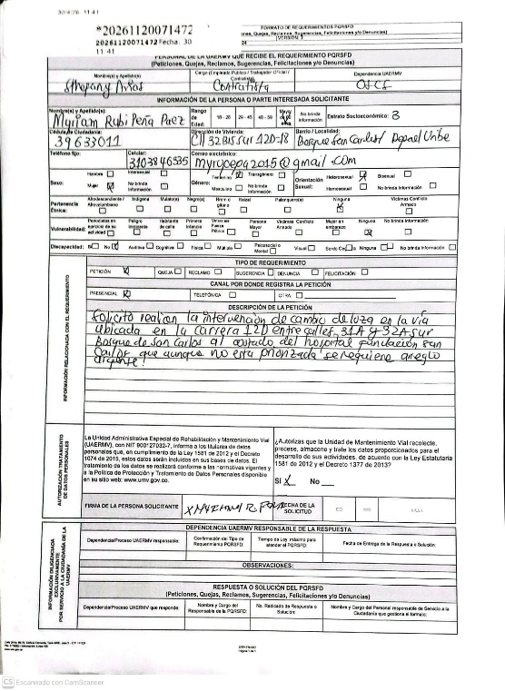 |  | Dado que el espacio de participación ciudadana se llevó a cabo el 29 de abril de 2026, aún no ha transcurrido el plazo legal estipulado para la respuesta de las Peticiones, Quejas, Reclamos y/o Felicitaciones (PQSDF). En consecuencia, el trámite se encuentra dentro de los términos normativos vigentes, por lo que se deja acotada esta anotación mientras se procede con la emisión de las respuestas correspondientes a las personas que presentaron sus solicitudes. Radicado 20261120071472
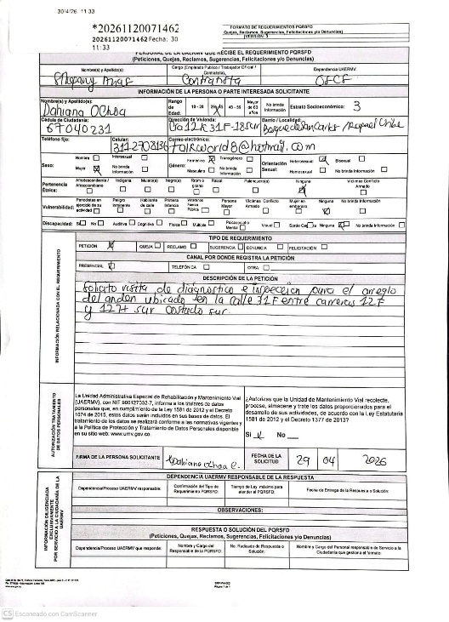 |  | Dado que el espacio de participación ciudadana se llevó a cabo el 29 de abril de 2026, aún no ha transcurrido el plazo legal estipulado para la respuesta de las Peticiones, Quejas, Reclamos y/o Felicitaciones (PQSDF). En consecuencia, el trámite se encuentra dentro de los términos normativos vigentes, por lo que se deja acotada esta anotación mientras se procede con la emisión de las respuestas correspondientes a las personas que presentaron sus solicitudes.Radicado 20261120071462
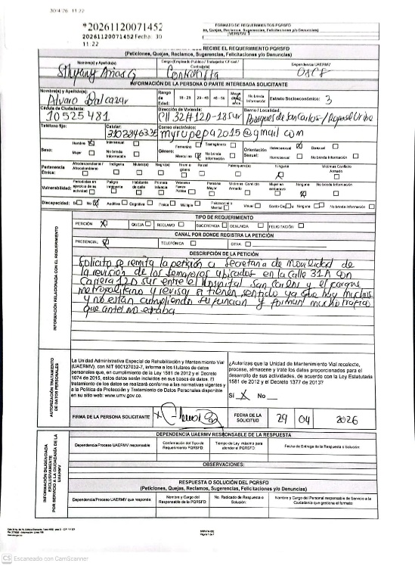 |  | Dado que el espacio de participación ciudadana se llevó a cabo el 29 de abril de 2026, aún no ha transcurrido el plazo legal estipulado para la respuesta de las Peticiones, Quejas, Reclamos y/o Felicitaciones (PQSDF). En consecuencia, el trámite se encuentra dentro de los términos normativos vigentes, por lo que se deja acotada esta anotación mientras se procede con la emisión de las respuestas correspondientes a las personas que presentaron sus solicitudes. Radicado 20261120071452

5.Temas recurrentes :

 | 6. Agenda de la jornada Bienvenida a los participantes. Saludo y Presentación. Misionalidad de la entidad. Contexto del espacio UMV al Barrio – Ciclo de Empoderamiento Ciudadano (Sesión 1). Explicación del espacio de participación ciudadana. Repartir material y aplicar el espacio. Encuestas de satisfacción del espacio. Entrega de refrigerios. Revisión de sugerencias. Despedida.
 | 7. Metodología del espacio: 1. Apertura y contextualización Presentación de la actividad y de la problemática a abordar, explicando los objetivos de la sesión. 2. Asignación de roles institucionales Distribución de los participantes en grupos, asumiendo roles de entidades distritales como la UMV, Secretaría de Movilidad, IDU, Empresa de Acueducto y Alcantarillado, Alcaldía Local y Veeduría Ciudadana. 3. Simulación del caso práctico Desarrollo del ejercicio mediante la recreación de una situación real, en la que cada grupo actúa según las funciones de su entidad. 4. Análisis conjunto de la problemática Discusión grupal para identificar causas, efectos y posibles alternativas de solución desde cada perspectiva institucional. 5. Formulación de soluciones Construcción colaborativa de propuestas, promoviendo la toma de decisiones informada. 6. Socialización de resultados Presentación de las soluciones planteadas por cada grupo y retroalimentación colectiva. 7. Reflexión y cierre Al cierre se destaca los aprendizajes sobre gestión vial, trabajo colaborativo y el rol de la ciudadanía en los procesos de planeación, seguimiento y control social.
 | 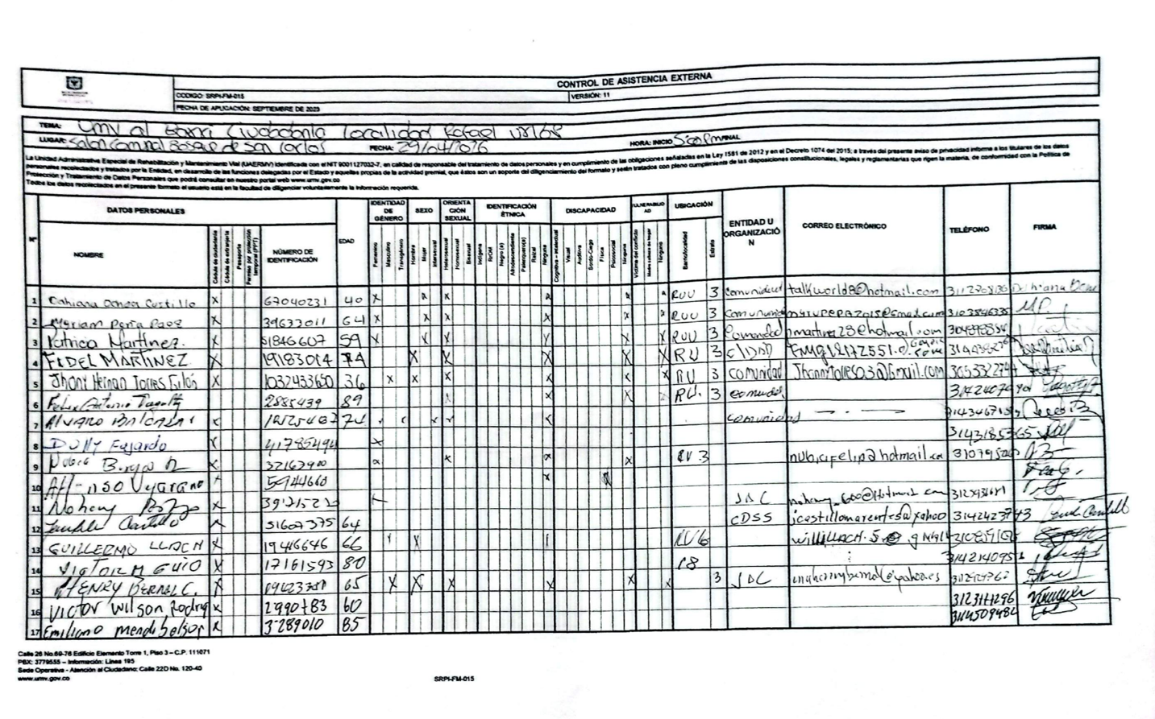 8.Listado de asistencia:
 | 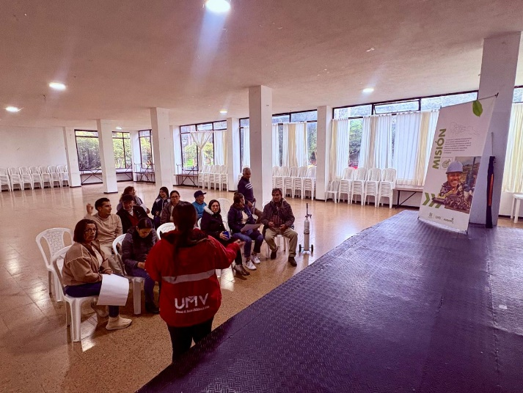 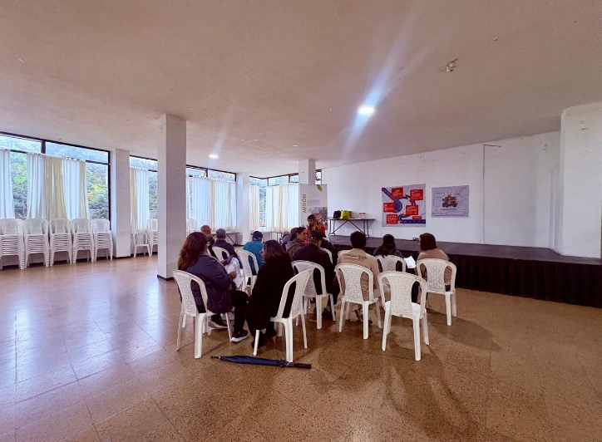 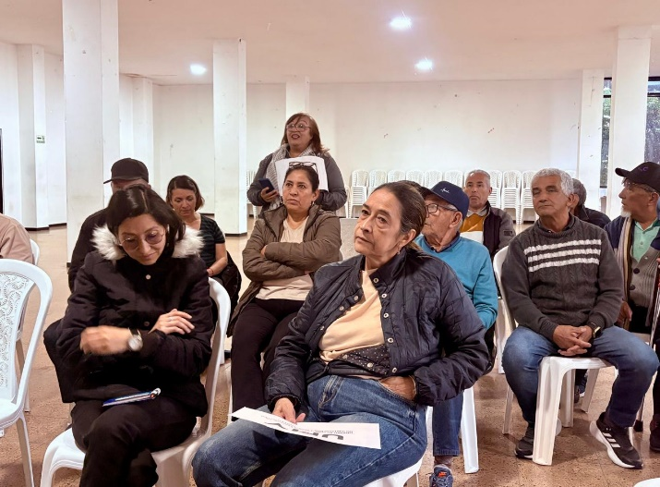 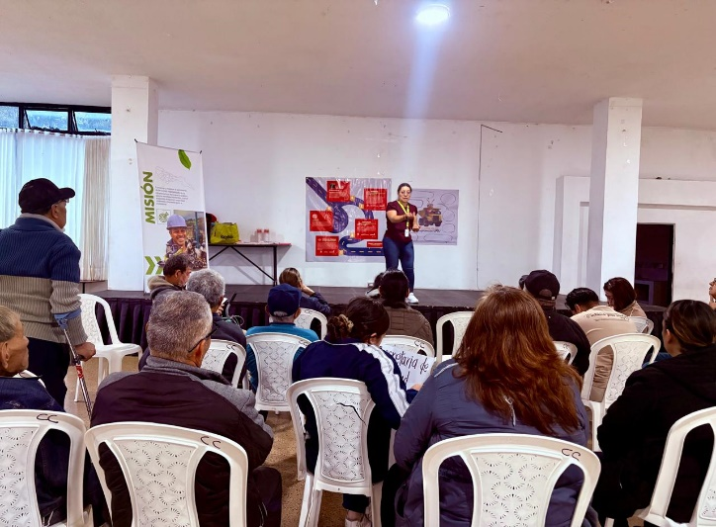 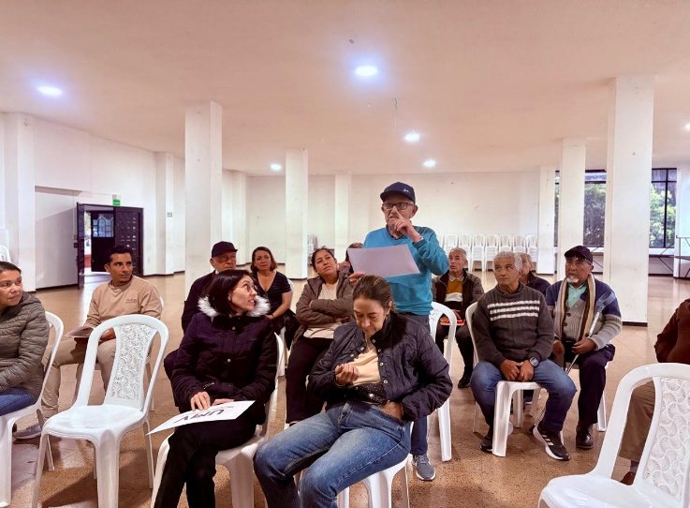 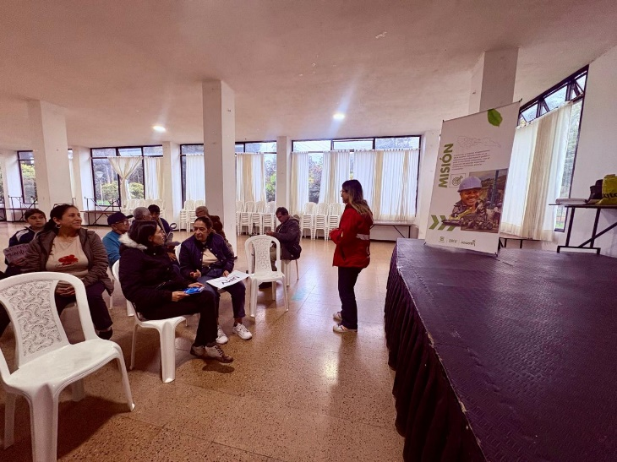 9. Registro Fotográfico:

Nombre de la persona que sistematiza: | Ginna Marcela Reyes | Nombre del/la moderador/a del diálogo ciudadano: | Sthefany Arias García Ginna Marcela Reyes
Correo electrónico: | ginna.reyes@umv.gov.co | Correo electrónico: | sthefany.arias@umv.gov.co ginna.reyes@umv.gov.co

